Накладная-№3
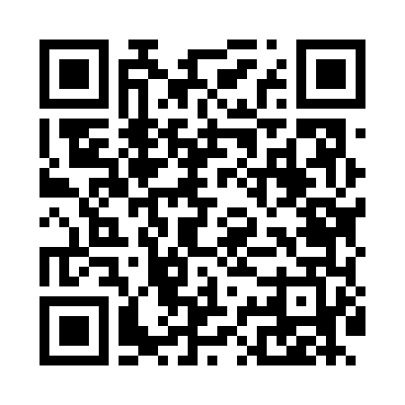
Номер товарно-транспортной накладной: |  |  | Торговый представитель: Amriyev Muhammad
Поставщик: Toshkent falcon fly 2 |  |  | Телефон торгового представителя: +998972880505
Дата отгрузки: 17.10.2025 |  |  | Контрагент: """" Klient
Дата консигнации: |  |  | Адрес:
Доставщик: |  |  | Телефон:
Телефон доставщика:
Время заказа: 17.10.2025 16:04:00
№ | Штрих-код | Название товаров (работ,услуг) | Количество | Количество в кейсе | Цена | Сумма
 |  |  | 27 |  |  | 174
1 | 2014785824544 | Тележка для уборки 1040×490 см, H1030, чёрный цвет, XP-24-4 | 3 | 3 коробка | 50 | 150
2 | 6998869196023 | Коврики сервировочные пластмассовая DB-96-2 | 24 | 24 шт. | 1 | 24
Итого: 174$|->UZS: 2,175,000.00

